ビルデータ一覧画面_1
System name

Tên màn hình

 | 【1】Định nghĩa màn hình

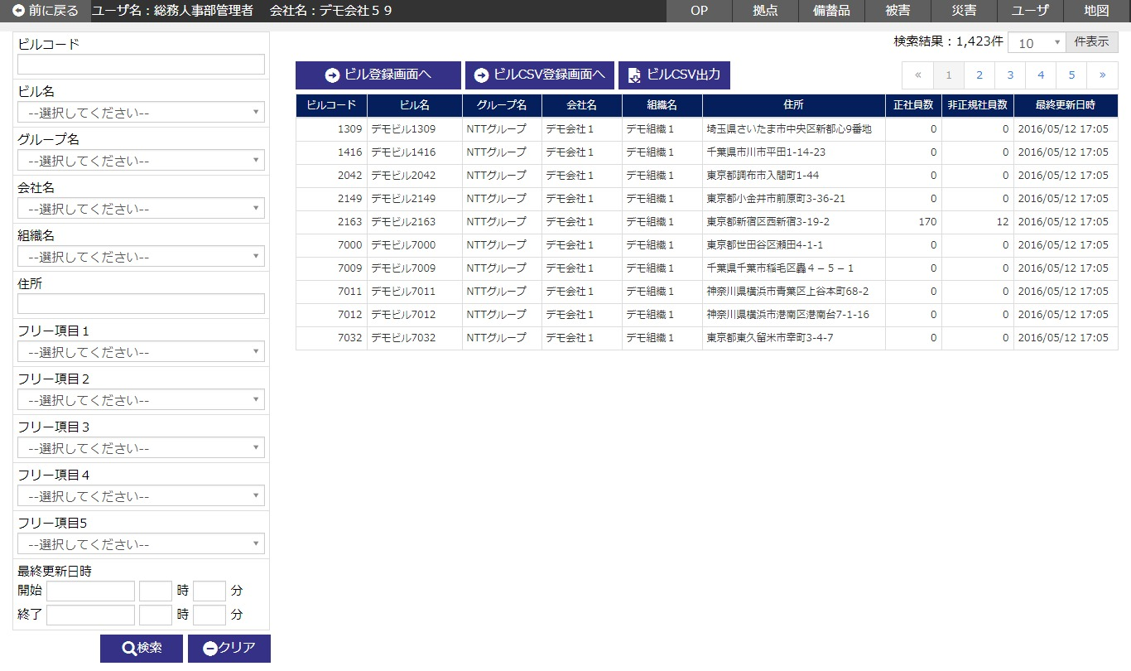

 | № | Giải thích
 | 1 | [Search area]
 |  | - Chỉ extract thông tin data tòa nhà tương ứng với điều kiện search rồi hiển thị filter danh sách.
 |  | ・ Đóng khu vực tìm kiếm bằng button [閉じる/close].
 |  | [Button 検索/tìm kiếm]
 |  | Press button để search thông tin data tòa nhà tương ứng với điều kiện input rồi hiển thị kết quả vào area danh sách.
 |  | [Button クリア/clear]
 |  | Back item trong area tìm kiếm về trạng thái khi hiển thị khởi tạo bằng cách press button.
 |  | [Button 閉じる/close]
 |  | Thực hiện hiển thị/ không hiển thị khu vực tìm kiếm bằng cách ấn button.

 | 2 | 【Khu vực danh sách data tòa nhà】
 |  | - Hiển thị thông tin data tòa nhà dưới dạng list.
 |  | - Danh sách data tòa nhà thì hiển thị khởi tạo sau khi sắp xếp theo item sort như dưới đây.
 |  |  |  | Sort item | Trình tự sort
 |  |  |  | Group code | Thứ tự tăng dần
 |  |  |  | Code công ty | Thứ tự tăng dần
 |  |  |  | Code tổ chức | Thứ tự tăng dần
 |  |  |  | Code tòa nhà | Thứ tự tăng dần

 |  | [Button ビル登録画面へ/đến màn hình đăng ký tòa nhà]
 |  | Press button để di chuyển đến màn hình đăng ký data tòa nhà.
 |  | [Button ビルCSV登録画面へ/đến màn hình đăng ký CSV tòa nhà]
 |  | Press button để di chuyển đến màn hình đăng ký data tòa nhà CSV.
 |  | [Button ビルCSV出力/output CSV tòa nhà]
 |  | Press button để output thông tin data tòa nhà đang hiển thị trong danh sách vào CSV.
 |  | [Lựa chọn line danh sách]
 |  | Nếu Đặt con trỏ vào line danh sách rồi click,
 |  | thì sẽ di chuyển đến màn hình chi tiết data tòa nhà tương ứng với record được chỉ định.

 | (2/2)
 | № | Giải thích
 | 3 | 【Phạm vi sử dụng của data theo quyền user】
 |  | ・ Giới hạn phạm vi sử dụng data theo quyền hạn của login user (user level).
 |  |  | Tham khảo「2.3.7.6 別紙＿権限/Phụ lục_Quyền hạn」

ビルデータ登録画面_1
System name

Tên màn hình

 | 【1】Định nghĩa màn hình

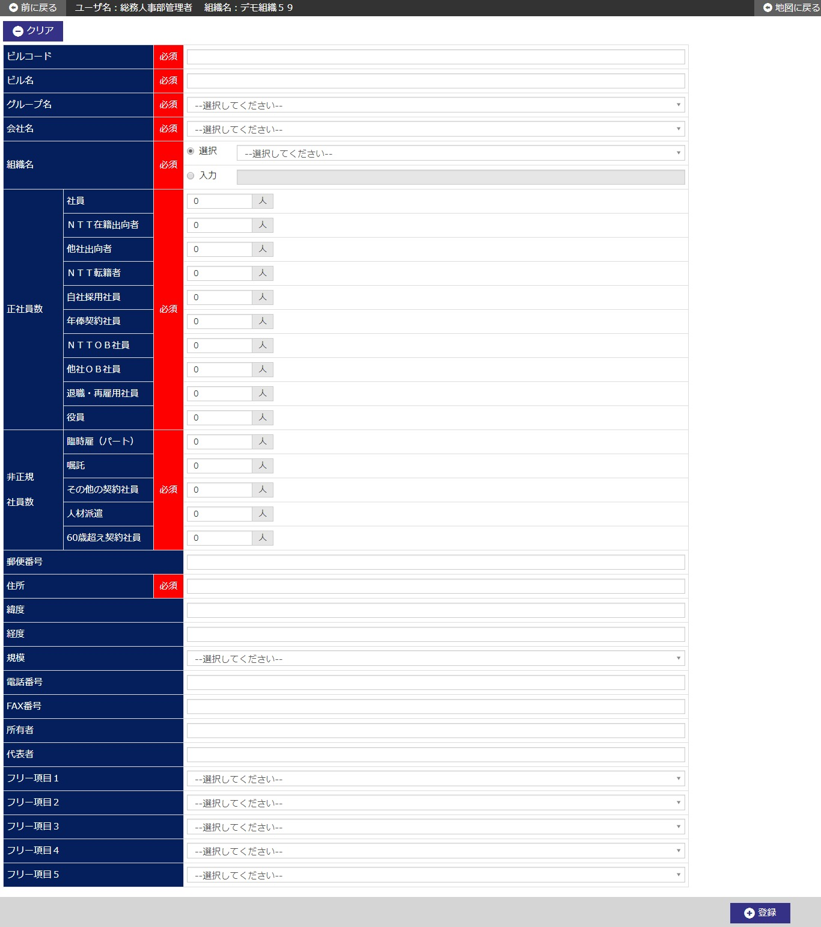

 | (1/2)
 | № | Giải thích
 | 1 | 【Khu vực đăng ký data tòa nhà】
 |  | hực hiện đăng ký thông tin data tòa nhà mới.

 |  | [Button 登録/đăng ký]
 |  | Khi press buttton, thì thực hiện đăng ký thông tin data tòa nhà mới.
 |  | - Hiển thị dialog confirm đăng ký.
 |  | - Di chuyển tới màn hình chi tiết data tòa nhà, sau khi đăng ký mới.
 |  | [Button クリア/clear]
 |  | Press buttton để back input item trong màn hình về trạng thái khi hiển thị khởi tạo.

 | (2/2)
 | № | Giải thích
 | 2 | 【Phạm vi sử dụng của data theo quyền user】
 |  | ・ Giới hạn phạm vi sử dụng data theo quyền hạn của login user (user level).
 |  |  | Tham khảo「2.3.7.6 別紙＿権限/Phụ lục_Quyền hạn」

ビルデータ詳細画面_1
System name

Tên màn hình

 | 【1】Định nghĩa màn hình

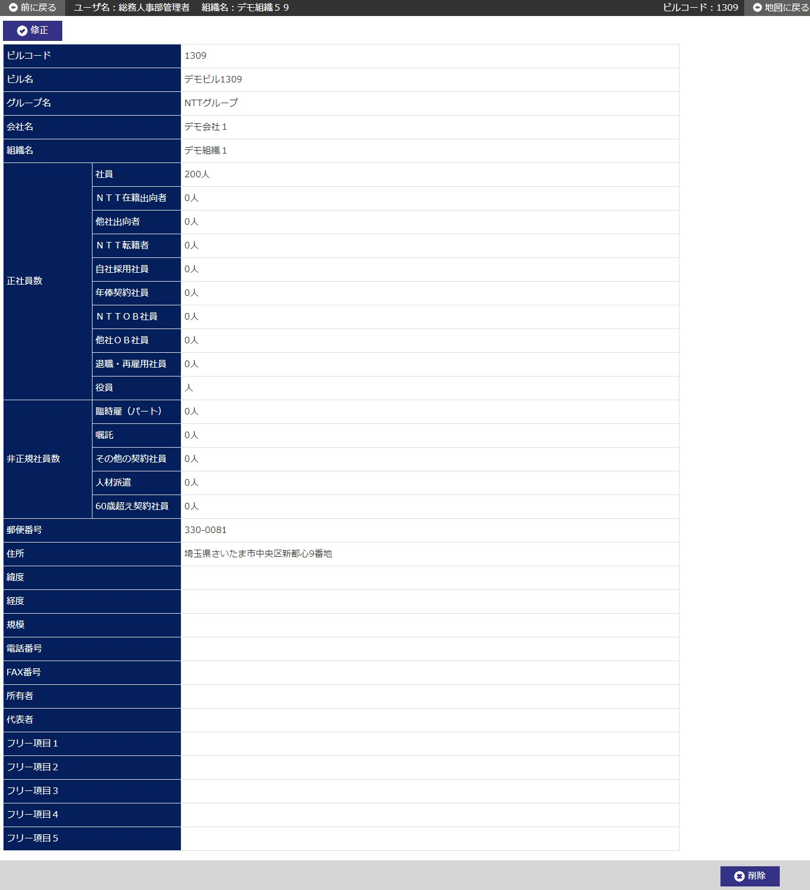

 | (1/2)
 | № | Giải thích
 | 1 | [Area chi tiết data tòa nhà]
 |  | - Hiển thị thông tin data tòa nhà từ code tòa nhà đã được chỉ định ở màn hình trước.

 |  | [Button 修正/chỉnh sửa]
 |  | Ấn button để di chuyển tới màn hình chỉnh sửa data tòa nhà trong code tòa nhà đã được chỉ định.
 |  | [Button 削除/Delete]
 |  | Ấn button để xóa data tòa nhà trong code tòa nhà đã được chỉ định.
 |  | - Hiển thị confirm xóa dialog.
 |  | - Sau khi hoàn thành xóa, di chuyển đến màn hình danh sách data tòa nhà.
 |  | ※ Trường hợp đã đăng ký thông tin user liên kết với code tổ chức/ code tòa nhà/ ID công ty tương ứng.
 |  | ※ Không thể xóa thông tin user, thông tin tình trạng thiệt hại, thông tin hàng dự trữ mà liên kết với code tòa nhà/ ID công ty tương ứng.
 |  | ※ Trường hợp đã đăng ký thông tin tình trạng thiệt hại hoặc thông tin hàng dự trữ mà liên kết với code tổ chức/ code tòa nhà/ ID công ty tương ứng
 |  |  | thì set là có thể xóa nhưng sẽ thông báo việc đã đăng ký thông tin bằng dialog confirm thực hiện.

 |  | ※ Trường hợp đã chọn thực hiện xóa, thì sẽ xóa thông tin tình trạng thiệt hại, thông tin hàng dự trữ cùng một lúc.

 | (2/2)
 | № | Giải thích
 | 2 | 【Phạm vi sử dụng của data theo quyền user】
 |  | ・ Giới hạn phạm vi sử dụng data theo quyền hạn của login user (user level).
 |  |  | Tham khảo「2.3.7.6 別紙＿権限/Phụ lục_Quyền hạn」

ビルデータ修正画面_1
System name

Tên màn hình

 | 【1】Định nghĩa màn hình

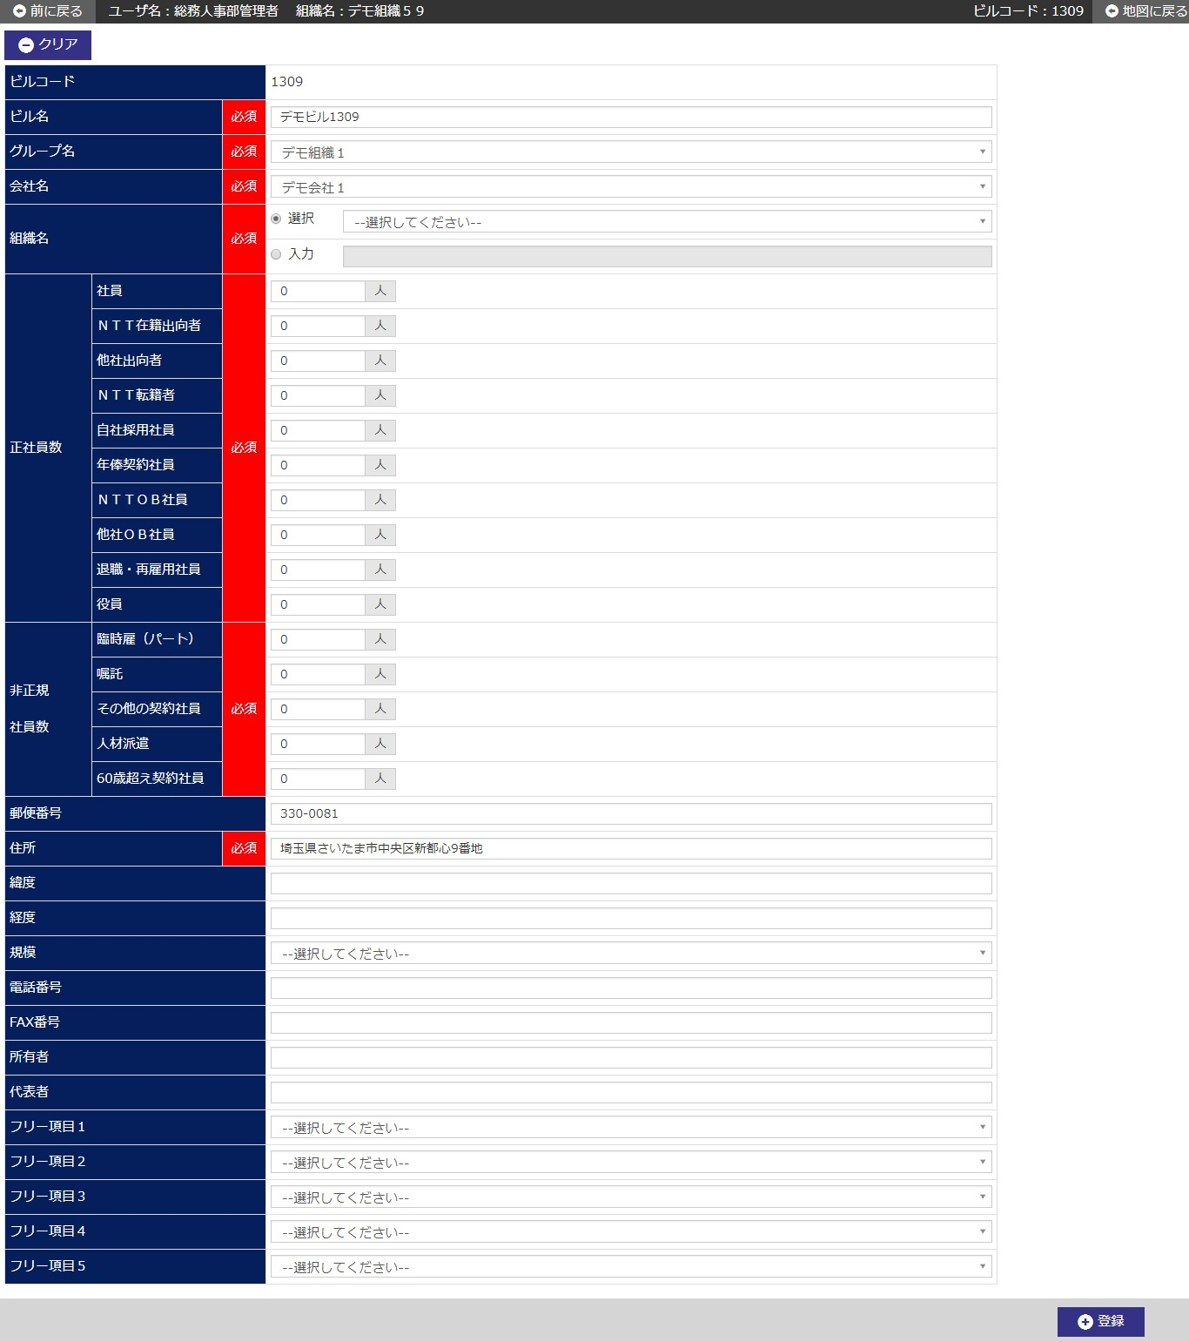

 | (1/2)
 | № | Giải thích
 | 1 | 【Area chỉnh sửa data tòa nhà】
 |  | ・ Hiển thị khởi tạo thông tin data tòa nhà từ code tòa nhà đã được chỉ định ở màn hình trước.

 |  | [Button 登録/đăng ký]
 |  | Khi press buttton, thì thực hiện đăng ký chỉnh sửa thông tin data tòa nhà.
 |  | ・ Hiển thị dialog confirm đăng ký chỉnh sửa.
 |  | ・ Sau khi đăng ký chỉnh sửa, di chuyển đến màn hình chi tiết data tòa nhà.
 |  | [Button クリア/clear]
 |  | Press buttton để back input item trong màn hình về trạng thái khi hiển thị khởi tạo.

 | (2/2)
 | № | Giải thích
 | 2 | 【Phạm vi sử dụng của data theo quyền user】
 |  | ・ Giới hạn phạm vi sử dụng data theo quyền hạn của login user (user level).
 |  |  | Tham khảo「2.3.7.6 別紙＿権限/Phụ lục_Quyền hạn」

ビルデータCSV登録画面_1
System name

Tên màn hình

 | 【1】Định nghĩa màn hình

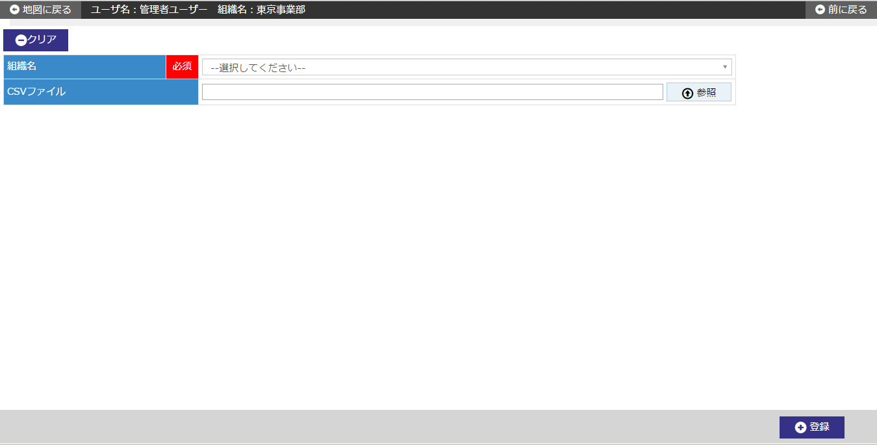

 | (1/2)
 | № | Giải thích
 | 1 | 【Area đăng ký CSV data tòa nhà】
 |  | ・ Đăng ký hàng loạt thông tin của file CSV đã chỉ định vào thông tin data tòa nhà.

 |  | [Button [参照/tham khảo]]
 |  | Khi press buttton, thì thực hiện chỉ định file CSV dùng cho đăng ký thông tin data tòa nhà.
 |  | ・ Mở dialog chọn file.
 |  | ・ Thực hiện chỉ định file CSV dùng cho đăng ký thông tin data tòa nhà ở dialog chọn file.
 |  | ・ Khi press buttton ”開く/open”, thì hiển thị tên file đã chỉ định ở cột file CSV.
 |  | [Button 登録/đăng ký]
 |  | Bằng press button, thực hiện đăng ký hàng loạt thông tin của file đã chỉ định ở cột file CSV.
 |  |  | ※ Chỉ coi record có tên tổ chức đã chọn và tên tổ chức của file CSV match với nhau là đối tượng xử lý,
 |  |  | các record không match thì không coi là đối tượng xử lý và bỏ qua.
 |  | ・ Hiển thị dialog confirm đăng ký hàng loạt.
 |  | - Về file CSV thì thực hiện check đuôi file và file size.
 |  | ・ Về data trong file CSV, thực hiện check layout và bắt buộc, thuộc tính, số chữ...
 |  | ・Nếu không có vấn đề gì khi check thì, đăng ký thông tin data tòa nhà vào DB.
 |  |  | ※Trường hợp có lỗi khi setting item, thì không output thông tin error ra file và không đăng ký.
 |  | [Về phương pháp đăng ký・update]
 |  | ・Thực hiện phán đoán đăng ký, update với điều kiện dưới đây.
 |  |  |  | Điều kiện đăng ký・update | Đăng ký・update
 |  |  |  | Trong DB không tồn tại thông tin data tòa nhà chưa xóa mà có tên tổ chức/ code tòa nhà/ tên công ty match với nhau. | Đăng ký

 |  |  |  | Trường hợp khác trường hợp trên. | Update
 |  |  |  | ※Không thực hiện xóa.
 |  | [Button クリア/clear]
 |  | Press button để back item của cột file CSV về trạng thái khi hiển thị khởi tạo.

 | (2/2)
 | № | Giải thích
 | 2 | 【Phạm vi sử dụng của data theo quyền user】
 |  | ・ Giới hạn phạm vi sử dụng data theo quyền hạn của login user (user level).
 |  |  | Tham khảo「2.3.7.6 別紙＿権限/Phụ lục_Quyền hạn」

